Texto
Ouvidoria Geral do Município
Relatório de Fevereiro de 2026
A Controladoria Geral do Município de São Paulo, por meio da Ouvidoria Geral do Município, em conformidade com o Decreto 58.426/2018, que institui a política de defesa do usuário dos serviços públicos, sistematiza e divulga, relatórios mensais, trimestrais e anuais. Esses relatórios consolidam dados e monitoram indicadores de satisfação, promovendo medidas para correção e prevenção de falhas na prestação dos serviços públicos.
No mês de fevereiro de 2026 a Ouvidoria registrou 5.557 protocolos formalizados em atendimentos presenciais, por telefone na Central SP 156 (opção5), formulário eletrônico (Portal SP 156), e-mails e cartas.
Do total registrado constata-se em 02 de março de 2026, que 48,1% foram finalizados com a orientação e resposta aos cidadãos (ãs), 49,4% estão em andamento (aguardando complemento de informações do cidadão ou com processo autuado), 1,3% estão no prazo de análise e 1,2% foi cancelado.
Principais Variações nos Assuntos e Subprefeituras
O presente relatório inclui a estatística das 10 maiores variações no quesito assunto e unidade.
A maior variação de aumento em fevereiro/26 entre os dez assuntos mais demandados, foi "Ônibus" com aumento 48,52% Para efeito deste relatório, entende-se por “Ônibus” as manifestações relacionadas a alterações de itinerário, atrasos, intervalos excessivos, veículos clandestinos, solicitações de criação ou reativação de linhas, bem como reclamações sobre a conduta de motoristas, cobradores e fiscais.
A maior variação de diminuição em fevereriro/26 entre os dez assuntos mais demandados, foi "Processo Administrativo" com diminuição de 25,81%. Para efeito desse relatório, entende-se por “Processo Administrativo” as solicitações e consultas referentes a processos administrativos da administração municipal, sejam físicos ou eletrônicos, bem como pesquisas sobre a existência de processos vinculados ao documento do interessado.
Os gráficos abaixo demonstram as 10 Subprefeituras mais solicitadas de fevereiro de 2026 e os 10 assuntos mais demandados entre essas Subprefeituras.
Denúncias
A Ouvidoria Geral recebe as denúncias classificadas em seis naturezas: a) conduta inadequada de servidor público, b) desconformidade legal, c) contratação e/ou gestão de serviço público, d) assédio moral, e) assédio sexual e f) zelo com verbas, materiais e bens públicos. O (a) cidadão (ã) muitas vezes registra sua manifestação utilizando a expressão “denúncia” quando, na verdade, trata-se de um descumprimento da prestação do serviço. Assim, foram registradas, em fevereiro/26, via canais de atendimento da Ouvidoria do Município de São Paulo 351 manifestações, sendo encaminhadas 93 como denúncia, as quais podem ser apuradas pela Corregedoria da Controladoria Geral do Município.
Pedidos de informação e-Sic
No mês de fevereriro/26 entraram 830 pedidos de acesso à informação. Em comparação com o mês anterior houve uma diminuição de 13,45% considerando que em janeiro de 2026 foram registrados 959 pedidos de informação.

6.

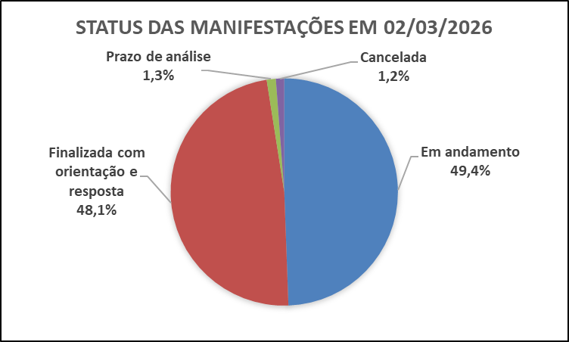

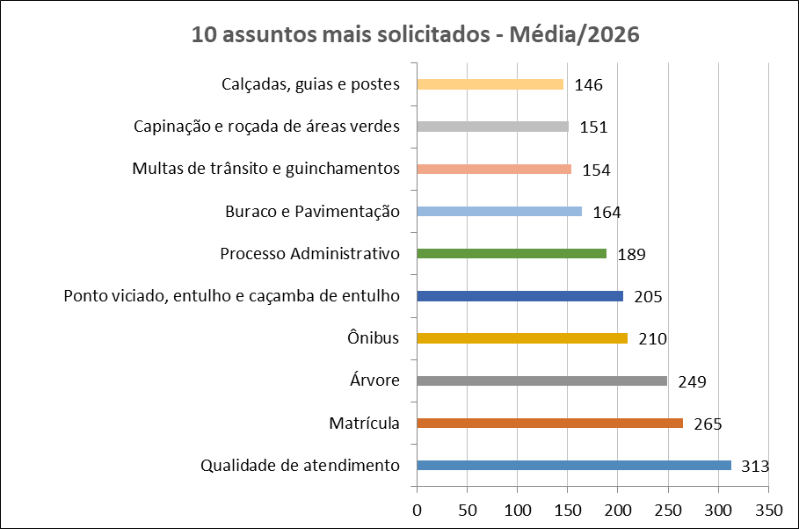
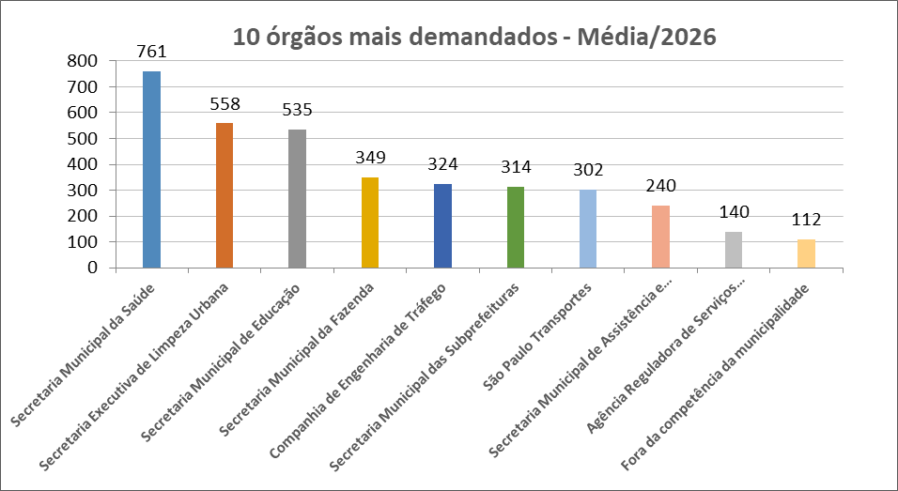

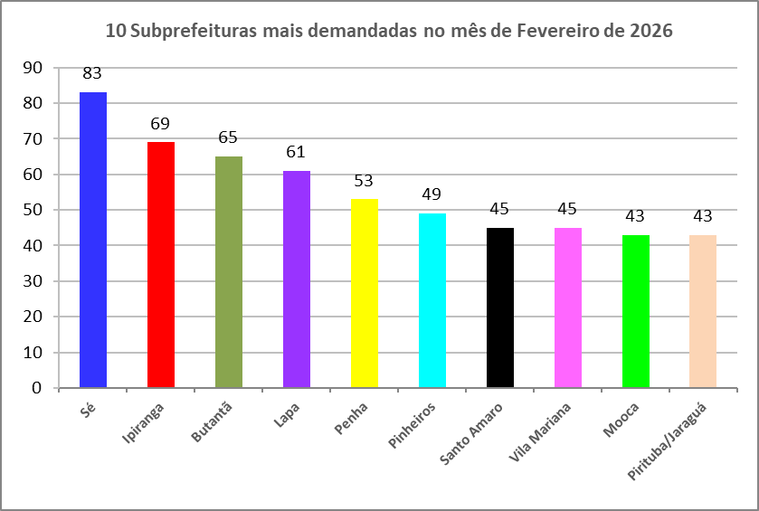
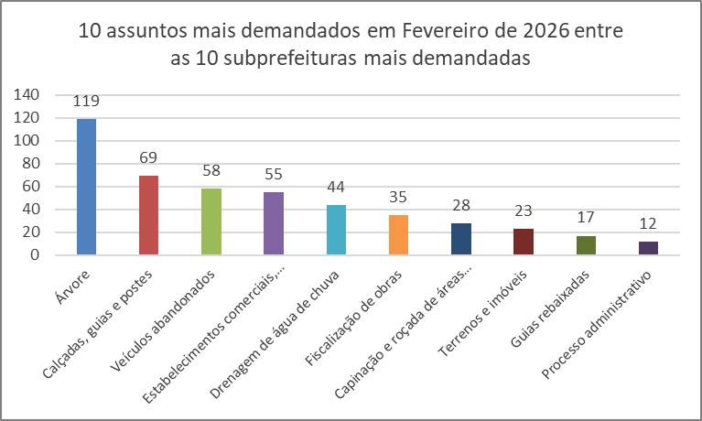

Dados Estatísticos
Este relatório foi elaborado com base nas informações extraídas do Sistema SIGRC (Sistema Integrado de Gestão de Relacionamento com o Cidadão), sob a gestão da Secretaria Municipal de Inovação e Tecnologia (SMIT). Os dados incluem manifestações categorizadas como reclamação, solicitação, elogio, sugestão e denúncias, além de pedidos de informações provenientes do e-SIC (Sistema Eletrônico do Serviço de Informações ao Cidadão), extraídos de um banco de dados disponibilizado pela empresa responsável pelo sistema, a PRODAM.
A equipe da Divisão de Relatórios e Estatística coleta, consolida e trata os dados, com foco nos serviços prestados pela Administração Municipal. A manifestação categorizada como denúncia foi incluída no total de registros (nas abas 'protocolos' e 'canais atendimento' dos arquivos nas extensões XLS e ODS); contudo, o processamento é realizado por órgãos de apuração, como as Corregedorias ou a PGM/PROCED, razão pela qual as demais estatísticas contemplam apenas os serviços oferecidos pela municipalidade.
Desde o dia 25 de outubro de 2024, foi disponibilizado no portal SP156 o formulário "Informações, Reclamações, Denúncias, Elogios e Sugestões sobre a obra de implantação do BRT Aricanduva e do novo Centro de Operações da SPTrans (COP)", disponível para consulta através do link: https://sp156.prefeitura.sp.gov.br/portal/servicos/informacao?servico=4711. Esse formulário foi classificado como uma nova categoria de manifestação, chamada "manifestações sobre o BRT Aricanduva", a partir do relatório de outubro de 2024, visando organizar e acompanhar as demandas relacionadas a essa obra.

Protocolos
Protocolos - Linha do Tempo 2026
Jan-26 | 5,809
Feb-26 | 5,557
Tipo de manifestação Fevereiro/2026
*
*Escala Logaritimica
% de manifestação -Total - 2026
Controladoria Geral do Município - Ouvidoria Geral
SIGRC - Sistema Integrado de Gerenciamento e Relacionamento com o Cidadão
Dec-25 | 4,735 | -7.5736872926
Meses | Protocolos | Variação*
Jan-26 | 5,809 | 22.68
Feb-26 | 5,557 | -4.34

Total | 11,366
Média | 5,683 |  | Tipo de manifestação | Dec-26 | Nov-26 | Oct-26 | Sep-26 | Aug-26 | Jul-26 | Jun-26 | May-26 | Apr-26 | Mar-26 | Feb-26 | Jan-26 | Total | %Total | Média
 |  |  | Denúncia |  |  |  |  |  |  |  |  |  |  | 351 | 402 | 753 | 6.6 | 377 | Denúncia
 |  |  | Elogio |  |  |  |  |  |  |  |  |  |  | 74 | 62 | 136 | 1.2 | 68 | Elogio
 |  |  | Manifestações sobre o BRT Aricanduva** |  |  |  |  |  |  |  |  |  |  | 0 | 0 | 0 | 0.0 | 0 | BRT Aricanduva
 |  |  | Reclamação |  |  |  |  |  |  |  |  |  |  | 4750 | 4968 | 9718 | 85.5 | 4859 | Reclamação
 |  |  | Solicitação |  |  |  |  |  |  |  |  |  |  | 321 | 321 | 642 | 5.6 | 321 | Solicitação
 |  |  | Sugestão |  |  |  |  |  |  |  |  |  |  | 61 | 56 | 117 | 1.0 | 59 | Sugestão
 |  |  | Total Geral | 0 | 0 | 0 | 0 | 0 | 0 | 0 | 0 | 0 | 0 | 5557 | 5809 | 11366 | 100 | 5683

* Variação percentual em relação ao mês imediatamente anterior.

** A opção do serviço "Manifestações sobre o BRT Aricanduva", referente à obra de implantação do BRT Aricanduva e do novo Centro de Operações da SPTrans (COP), foi incluída o Portal SP156 em outubro de 2024.

Elogios_Sugestões
Controladoria Geral do Município - Ouvidoria Geral
SIGRC - Sistema Integrado de Gerenciamento e Relacionamento com o Cidadão

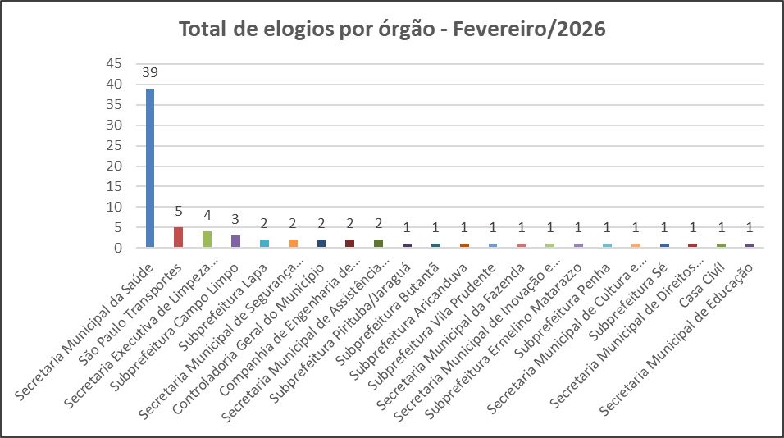
Total de elogios - Mensal 2026
 | Elogio
Jan-26 | 62
Feb-26 | 74
Mar-26
Apr-26
May-26
Jun-26
Jul-26
Aug-26
Sep-26
Oct-26
Nov-26
Dec-26
 | Tipo de manifestação | Jan-26 | Feb-26 | Mar-26 | Apr-26 | May-26 | Jun-26 | Jul-26 | Aug-26 | Sep-26 | Oct-26 | Nov-26 | Dec-26
 | Elogio | 62 | 74
 | Sugestão | 56 | 61

Total de sugestões - Mensal 2026
 | Sugestão
Jan-26 | 56
Feb-26 | 61
Mar-26
Apr-26
May-26
Jun-26
Jul-26
Aug-26
Sep-26
Oct-26
Nov-26
Dec-26
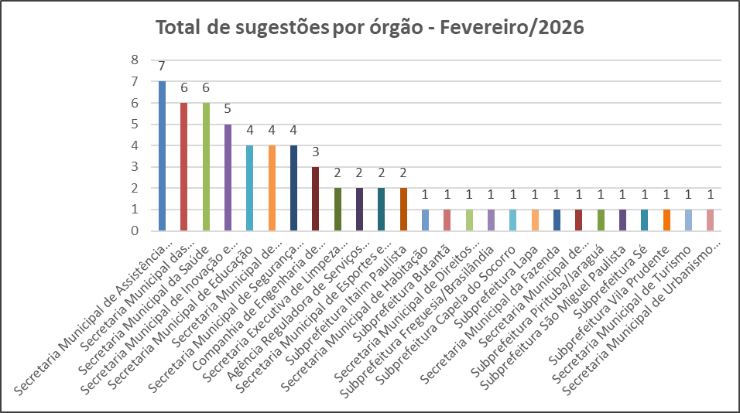

Melhores elogios e melhor sugestão de FEVEREIRO de 2026

SÃO PAULO TRANSPORTE S/A
Elogio do munícipe:
"Tenho mobilidade reduzida e, diariamente, utilizo o ônibus no ponto da Av. Padre José Maria, nº 1145, que não está adaptado, pois a guia é muito baixa.
Para embarcar, dependo da boa vontade dos condutores. Gostaria de registrar que o condutor Derick e o cobrador Daniel, da viação Gatusa – linha 6200-10, que saem do Terminal Santo Amaro às 07h07, são extremamente cordiais, respeitosos e pacientes.
Também gostaria de elogiar a condutora Sra. Ana Lucia, igualmente da Gatusa – linha 6200-10, que sai do Terminal Santo Amaro por volta das 06h40 (horário aproximado), bem como o cobrador que a acompanha. Ambos foram muito educados e profissionais.
No período da noite, destaco ainda o condutor Leandro, também da Gatusa, da linha 675N-10, que passa pelo ponto da Avenida Berrini por volta das 18h40, sendo igualmente excelente no atendimento.
Gostaria de elogiar esses profissionais pelo respeito e pelo profissionalismo. É muito positivo poder contar com eles no meu trajeto de ida e volta ao trabalho."
Resposta do Órgão:
Aguardando resposta do órgão.
.
SECRETARIA MUNICIPAL DE SAÚDE
Elogio da munícipe:
"No sábado, dia 14 de fevereiro, levei meu cachorro, que já apresenta um quadro cardíaco, ao Hospital Veterinário Anclivepa, pois ele estava passando mal. Ao chegarmos, fomos surpreendidos pelo excelente e ágil atendimento prestado pelos doutores Gabriel Ferreira dos Santos (CRMV-SP 74888), Lucca Giannasi (CRMV-SP 69058) e Fernanda C. Stoenescu (CRMV-SP 76506).
Destaco, especialmente, o empenho do Dr. Lucca em conseguir uma vaga com o cardiologista, bem como o carinho e a atenção com que tratou o Theo. Ele retornava constantemente à sala de medicação para verificar sua evolução e nos mantinha informados sobre cada etapa do atendimento. Em todos os momentos, os profissionais foram transparentes e solícitos, mantendo-nos cientes de tudo o que estava acontecendo.
Ressalto o excelente trabalho desenvolvido, não apenas no cuidado com os animais, mas também no acolhimento e respeito dedicados aos tutores. São profissionais comprometidos, que demonstram amor e responsabilidade no exercício da profissão.
Com toda certeza, retornaremos, pois, graças ao Dr. Lucca, o Theo já está em acompanhamento com o especialista. Também faremos questão de indicar o atendimento a outras pessoas.
Por fim, registro que profissionais como esses merecem reconhecimento e incentivo por parte do poder público."
Resposta do Órgão:
Em atenção à Informação OGM nº 151689975/2025, referente ao protocolo SIGRC-OGM 36702194 (SEI 151689975), comunicamos o recebimento da manifestação de elogio direcionada aos médicos-veterinários Dr. Gabriel Ferreira dos Santos, Dr. Lucca Giannasi e Dra. Fernanda C. Stoenescu.
Registramos nossa satisfação com o reconhecimento manifestado pela munícipe e informamos que os colaboradores serão formalmente cientificados acerca do elogio prestado, como forma de valorização institucional e estímulo à manutenção do atendimento acolhedor, humanizado e tecnicamente qualificado.

AGÊNCIA REGULADORA DE SERVIÇOS PÚBLICOS DO MUNICÍPIO DE SÃO PAULO
Sugestão do munícipe:
"Prezados,
Venho, por meio desta, apresentar uma sugestão de aprimoramento no aplicativo Ilumina SP, referente aos serviços de manutenção da iluminação pública.
Atualmente, o munícipe consegue registrar a solicitação e acompanhar o andamento até a conclusão. No entanto, sugiro que, após o encerramento da ocorrência, seja disponibilizada ao solicitante a ordem de serviço detalhada ou um resumo técnico do que foi executado.
A disponibilização dessas informações poderia conter, por exemplo: • tipo de manutenção realizada (troca de lâmpada, reator, fiação, braço de luminária etc.); • data e horário da execução; • equipe responsável ou empresa contratada; • eventual justificativa técnica, quando aplicável.
Essa medida ampliaria a transparência, fortaleceria o controle social e permitiria ao munícipe compreender exatamente qual intervenção foi realizada no local informado.
Acredito que a iniciativa contribuiria para a modernização do serviço e para o fortalecimento da confiança entre o poder público e o cidadão."
Resposta do Órgão:
Em atenção ao encaminhamento recebido, informamos que a sugestão de melhoria referente às informações de finalização das ordens de serviço foi direcionada ao departamento responsável.
Agradecemos o interesse e a colaboração ao compartilhar sua sugestão.

Canais_atendimento
Controladoria Geral do Município - Ouvidoria Geral
SIGRC - Sistema Integrado de Gerenciamento e Relacionamento com o Cidadão

ATENDIMENTOS | Dec-26 | nov/26 | out/26 | Sep-26 | Aug-26 | Jul-26 | Jun-26 | May-26 | Apr-26 | Mar-26 | Feb-26 | Jan-26 | Total | Média | %Total | % Canais de entrada fev/26
Carta |  |  |  |  |  |  |  |  |  |  | 10 | 6 | 16 | 8 | 0.14 | 0.2
Central SP156 |  |  |  |  |  |  |  |  |  |  | 1260 | 1124 | 2,384 | 1,192 | 20.97 | 22.7
Zap Denúncia |  |  |  |  |  |  |  |  |  |  | 610 | 538 | 1,148 | 574 | 10.10 | 11.0
E-mail |  |  |  |  |  |  |  |  |  |  | 723 | 917 | 1,640 | 820 | 14.43 | 13.0
Encaminhamento de outros órgãos (Processo SEI, Memorando, Ofício, etc.) |  |  |  |  |  |  |  |  |  |  | 116 | 143 | 259 | 130 | 2.28 | 2.1
App SP156 |  |  |  |  |  |  |  |  |  |  | 81 | 92 | 173 | 87 | 1.52 | 1.5
Portal |  |  |  |  |  |  |  |  |  |  | 2608 | 2802 | 5,410 | 2,705 | 47.60 | 46.9
Presencial |  |  |  |  |  |  |  |  |  |  | 149 | 187 | 336 | 168 | 2.96 | 2.7
TOTAL | 0 | 0 | 0 | 0 | 0 | 0 | 0 | 0 | 0 | 0 | 5,557 | 5,809 | 11,366 | 5,683 | 100.00 | 100.0
Canais de entrada - FEVEREIRO/2026
Linha do tempo - canais de entrada - 2026
 | Carta | Central SP156 | Zap Denúncia | E-mail | App SP156 | Portal | Presencial
dez/26
nov/26
out/26
set/26
ago/26
jul/26
jun/26
mai/26
abr/26
mar/26
fev/26 | 10 | 1260 | 610 | 723 | 81 | 2608 | 149
jan/26 | 6 | 1124 | 538 | 917 | 92 | 2802 | 187
Canais de entrada % - FEVEREIRO/2026

Fora da competência
Ouvidoria Geral do Município
FORA DA COMPETÊNCIA DA MUNICIPALIDADE - FEVEREIRO de 2026
As manifestações classificadas como “Fora da Competência da municipalidade” são aquelas que envolvem demandas direcionadas a instituições, que não estão sob a competência da Prefeitura de São Paulo. Essas demandas são respondidas com informações e orientações do procedimento que deve ser realizado pelo cidadão (ã).
A Ouvidoria recebe essas manifestações por meio de diversos canais, tais como memorandos, ofícios, e-mails, entre outros.

CANAL DE ENTRADA - FEVEREIRO/2026
FORA DA COMPETÊNCIA DA MUNICIPALIDADE - PERCENTUAIS FEVEREIRO/2026
FORA DA COMPETÊNCIA DA MUNICIPALIDADE - TOTAIS FEVEREIRO/2026
Fora da Competência 2026
Meses | Protocolos | Variação*
Jan-26 | 143 | -11.18
Feb-26 | 80 | -44.06
Mar-26 | 0 | -100.00
Apr-26 | 0 | #DIV/0!
May-26 | 0 | #DIV/0!
Jun-26 | 0 | #DIV/0!
Jul-26 | 0 | #DIV/0!
Aug-26 | 0 | #DIV/0!
Sep-26 | 0 | #DIV/0!
Oct-26 | 0 | #DIV/0!
Nov-26 | 0 | #DIV/0!
Dec-26 | 0 | #DIV/0!
Total | 223

* Variação percentual em relação ao mês imediatamente anterior.

Competência Estadual | 10
Outros Municípios | 18
Outros Órgãos | 52
Total Geral | 80

Canal | Protocolos
App SP156 | 0
Carta | 0
Central SP156 | 3
E-mail | 44
Encaminhamento de outros órgãos (Processo SEI, Memorando, Ofício, etc.) - referenciar na descrição | 9
PORTAL | 10
Presencial | 4
Zap Denúncia | 10
Total Geral | 80

10+_Assuntos_2026
Controladoria Geral do Município - Ouvidoria Geral |  |  |  |  |  |  |  |  |  |  |  |  |  | 5206
SIGRC - Sistema Integrado de Gerenciamento e Relacionamento com o Cidadão

Assuntos - 10 mais solicitados de 2026 (Média)

ASSUNTO (Guia Portal 156)* | Dec-26 | Nov-26 | Oct-26 | Sep-26 | Aug-26 | Jul-26 | Jun-26 | May-26 | Apr-26 | Mar-26 | Feb-26 | Jan-26 | Total | Média | % em relação ao todo de FEV/26 (excetuando-se denúncias)
Qualidade de atendimento |  |  |  |  |  |  |  |  |  |  | 282 | 343 | 625 | 313 | 5.42
Matrícula |  |  |  |  |  |  |  |  |  |  | 298 | 232 | 530 | 265 | 5.72
Árvore |  |  |  |  |  |  |  |  |  |  | 234 | 264 | 498 | 249 | 4.49
Ônibus |  |  |  |  |  |  |  |  |  |  | 251 | 169 | 420 | 210 | 4.82
Ponto viciado, entulho e caçamba de entulho |  |  |  |  |  |  |  |  |  |  | 212 | 198 | 410 | 205 | 4.07
Processo Administrativo |  |  |  |  |  |  |  |  |  |  | 161 | 217 | 378 | 189 | 3.09
Buraco e Pavimentação |  |  |  |  |  |  |  |  |  |  | 153 | 175 | 328 | 164 | 2.94
Multas de trânsito e guinchamentos |  |  |  |  |  |  |  |  |  |  | 142 | 165 | 307 | 154 | 2.73
Capinação e roçada de áreas verdes |  |  |  |  |  |  |  |  |  |  | 147 | 155 | 302 | 151 | 2.82
Calçadas, guias e postes |  |  |  |  |  |  |  |  |  |  | 145 | 147 | 292 | 146 | 2.79
Total |  |  |  |  |  |  |  |  |  |  | 2025 | 2065 | 4090 | 2045 | 38.90
% em relação ao todo de FEV/26 (excetuando-se denúncias)
Qualidade de atendimento | 5.42
Matrícula | 5.72
Árvore | 4.49
Ônibus | 4.82
Ponto viciado, entulho e caçamba de entulho | 4.07
Processo Administrativo | 3.09
Buraco e Pavimentação | 2.94
Multas de trânsito e guinchamentos | 2.73
Capinação e roçada de áreas verdes | 2.82
Calçadas, guias e postes | 2.79
Outros | 61.10
10 assuntos mais solicitados - Média/2026
Outros |  |  |  |  |  |  |  |  |  |  |  |  | %total | 61.10

* Em decorrência da troca de sistema ocorrida em Dez/2016, a metodologia atualmente aplicada para a classificação dos assuntos é a Guia de Serviços do Portal 156 (As Denúncias não estão sendo contabilizadas nessa aba da planilha, pois esses dados estão sendo exibidos em abas específicas).

10_ASSUNTOS+_Assuntos_FEV_26
Controladoria Geral do Município - Ouvidoria Geral
SIGRC - Sistema Integrado de Gerenciamento e Relacionamento com o Cidadão
 | Matrícula | Qualidade de atendimento | Ônibus | Árvore | Ponto viciado, entulho e caçamba de entulho | Processo Administrativo | Buraco e Pavimentação | Capinação e roçada de áreas verdes | Drenagem de água de chuva | Calçadas, guias e postes | Total
 | 298 | 282 | 251 | 234 | 212 | 161 | 153 | 147 | 146 | 145
 |  |  |  |  |  |  |  |  |  | 145 | 5206
10 Assuntos mais solicitados do mês de Fevereiro em
comparação com o total de entrada de Fevereiro/26
10 Assuntos mais solicitados do mês de Fevereiro/26
10 assuntos mais solicitados de Fevereiro/26

ASSUNTO (Guia Portal 156)* | Feb-26
Matrícula | 298
Qualidade de atendimento | 282
Ônibus | 251
Árvore | 234
Ponto viciado, entulho e caçamba de entulho | 212
Processo Administrativo | 161
Buraco e Pavimentação | 153
Capinação e roçada de áreas verdes | 147
Drenagem de água de chuva | 146
Calçadas, guias e postes | 145
Total | 2029

* Em decorrência da troca de sistema ocorrida em Dez/2016, a metodologia atualmente aplicada para a classificação dos assuntos é a Guia de Serviços do Portal 156 (As Denúncias não estão sendo contabilizadas nessa aba da planilha, pois esses dados estão sendo exibidos em abas específicas).
 | Matrícula | Qualidade de atendimento | Ônibus | Árvore | Ponto viciado, entulho e caçamba de entulho | Processo Administrativo | Buraco e Pavimentação | Capinação e roçada de áreas verdes | Drenagem de água de chuva | Calçadas, guias e postes | Total
 | 298 | 282 | 251 | 234 | 212 | 161 | 153 | 147 | 146 | 145
 |  |  |  |  |  |  |  |  |  | 145 | 5206

10+_UNIDADES_2026
Controladoria Geral do Município - Ouvidoria Geral
SIGRC - Sistema Integrado de Gerenciamento e Relacionamento com o Cidadão

Unidades - 10 mais solicitadas de 2026 (Média) |  |  |  |  |  |  |  |  |  |  |  |  |  |  | 5206

Unidades PMSP* | Dec-26 | Nov-26 | Oct-26 | Sep-26 | Aug-26 | Jul-26 | Jun-26 | May-26 | Apr-26 | Mar-26 | Feb-26 | Jan-26 | Total | Média | % em relação ao todo FEV/26 (excetuando-se denúncias)
Secretaria Municipal da Saúde |  |  |  |  |  |  |  |  |  |  | 700 | 821 | 1521 | 761 | 13.45
Secretaria Executiva de Limpeza Urbana |  |  |  |  |  |  |  |  |  |  | 560 | 556 | 1116 | 558 | 10.76
Secretaria Municipal de Educação |  |  |  |  |  |  |  |  |  |  | 612 | 458 | 1070 | 535 | 11.76
Secretaria Municipal da Fazenda |  |  |  |  |  |  |  |  |  |  | 355 | 343 | 698 | 349 | 6.82
Companhia de Engenharia de Tráfego |  |  |  |  |  |  |  |  |  |  | 305 | 343 | 648 | 324 | 5.86
Secretaria Municipal das Subprefeituras |  |  |  |  |  |  |  |  |  |  | 283 | 344 | 627 | 314 | 5.44
São Paulo Transportes |  |  |  |  |  |  |  |  |  |  | 339 | 265 | 604 | 302 | 6.51
Secretaria Municipal de Assistência e Desenvolvimento Social |  |  |  |  |  |  |  |  |  |  | 222 | 258 | 480 | 240 | 4.26
Agência Reguladora de Serviços Públicos do Município |  |  |  |  |  |  |  |  |  |  | 131 | 148 | 279 | 140 | 2.52
Fora da competência da municipalidade |  |  |  |  |  |  |  |  |  |  | 80 | 143 | 223 | 112 | 1.54
Total |  |  |  |  |  |  |  |  |  |  | 3587 | 3679 | 7266 | 3633 | 68.90
Secretaria Municipal da Saúde | 13.45
Secretaria Executiva de Limpeza Urbana | 10.76
Secretaria Municipal de Educação | 11.76
Secretaria Municipal da Fazenda | 6.82
Companhia de Engenharia de Tráfego | 5.86
Secretaria Municipal das Subprefeituras | 5.44
São Paulo Transportes | 6.51
Secretaria Municipal de Assistência e Desenvolvimento Social | 4.26
Agência Reguladora de Serviços Públicos do Município | 2.52
Fora da competência da municipalidade | 1.54
Outros | 31.10
UNIDADES - % em relação ao todo de FEV/26 (excetuando-se denúncias)
Outros |  |  |  |  |  |  |  |  |  |  |  |  |  | %total | 31.10

* As Denúncias não estão sendo contabilizadas nessa aba da planilha, pois esses dados estão sendo exibidos em abas específicas.

10+_Unidades_FEV_26
Controladoria Geral do Município - Ouvidoria Geral
SIGRC - Sistema Integrado de Gerenciamento e Relacionamento com o Cidadão
 | Secretaria Municipal da Saúde | Secretaria Municipal de Educação | Secretaria Executiva de Limpeza Urbana | Secretaria Municipal da Fazenda | São Paulo Transportes | Companhia de Engenharia de Tráfego | Secretaria Municipal das Subprefeituras | Secretaria Municipal de Assistência e Desenvolvimento Social | Agência Reguladora de Serviços Públicos do Município | Subprefeitura Sé | Total
 | 700 | 612 | 560 | 355 | 339 | 305 | 283 | 222 | 131 | 83
 |  |  |  |  |  |  |  |  |  | 150 | 5,206
10 unidades mais demandadas do mês de Fevereiro em
comparação com o total de entrada do mês de Fevereiro/26
10 UNIDADES mais demandadas do mês de Fevereiro/26
10 unidades mais demandadas de Fevereiro/26

Unidades PMSP* | Feb-26
Secretaria Municipal da Saúde | 700
Secretaria Municipal de Educação | 612
Secretaria Executiva de Limpeza Urbana | 560
Secretaria Municipal da Fazenda | 355
São Paulo Transportes | 339
Companhia de Engenharia de Tráfego | 305
Secretaria Municipal das Subprefeituras | 283
Secretaria Municipal de Assistência e Desenvolvimento Social | 222
Agência Reguladora de Serviços Públicos do Município | 131
Subprefeitura Sé | 83
Total | 3590

* As Denúncias não estão sendo contabilizadas nessa aba da planilha, pois esses dados estão sendo exibidos em abas específicas.

 | Secretaria Municipal da Saúde | Secretaria Municipal de Educação | Secretaria Executiva de Limpeza Urbana | Secretaria Municipal da Fazenda | São Paulo Transportes | Companhia de Engenharia de Tráfego | Secretaria Municipal das Subprefeituras | Secretaria Municipal de Assistência e Desenvolvimento Social | Agência Reguladora de Serviços Públicos do Município | Subprefeitura Sé | Total
 | 700 | 612 | 560 | 355 | 339 | 305 | 283 | 222 | 131 | 83

 |  |  |  |  |  |  |  |  |  | 150 | 5,206

Subprefeituras_2026
Média e % de protocolos/subprefeitura em 2026
%
Quantidade
Controladoria Geral do Município - Ouvidoria Geral
SIGRC - Sistema Integrado de Gerenciamento e Relacionamento com o Cidadão

Subprefeituras PMSP* | Dec-26 | Nov-26 | Oct-26 | Sep-26 | Aug-26 | Jul-26 | Jun-26 | May-26 | Apr-26 | Mar-26 | Feb-26 | Jan-26 | Total | Média | % Total dentre as subprefeituras
Aricanduva |  |  |  |  |  |  |  |  |  |  | 22 | 24 | 46 | 23 | 2.2
Butantã |  |  |  |  |  |  |  |  |  |  | 65 | 82 | 147 | 74 | 6.9
Campo Limpo |  |  |  |  |  |  |  |  |  |  | 25 | 26 | 51 | 26 | 2.4
Capela do Socorro |  |  |  |  |  |  |  |  |  |  | 37 | 41 | 78 | 39 | 3.7
Casa Verde |  |  |  |  |  |  |  |  |  |  | 25 | 36 | 61 | 31 | 2.9
Cidade Ademar |  |  |  |  |  |  |  |  |  |  | 38 | 25 | 63 | 32 | 3.0
Cidade Tiradentes |  |  |  |  |  |  |  |  |  |  | 4 | 9 | 13 | 7 | 0.6
Ermelino Matarazzo |  |  |  |  |  |  |  |  |  |  | 14 | 9 | 23 | 12 | 1.1
Freguesia/Brasilândia |  |  |  |  |  |  |  |  |  |  | 23 | 19 | 42 | 21 | 2.0
Guaianases |  |  |  |  |  |  |  |  |  |  | 20 | 6 | 26 | 13 | 1.2
Ipiranga |  |  |  |  |  |  |  |  |  |  | 69 | 85 | 154 | 77 | 7.3
Itaim Paulista |  |  |  |  |  |  |  |  |  |  | 15 | 17 | 32 | 16 | 1.5
Itaquera |  |  |  |  |  |  |  |  |  |  | 40 | 59 | 99 | 50 | 4.7
Jabaquara |  |  |  |  |  |  |  |  |  |  | 16 | 9 | 25 | 13 | 1.2
Jaçanã/Tremembé |  |  |  |  |  |  |  |  |  |  | 33 | 35 | 68 | 34 | 3.2
Lapa |  |  |  |  |  |  |  |  |  |  | 61 | 52 | 113 | 57 | 5.3
M Boi Mirim |  |  |  |  |  |  |  |  |  |  | 29 | 24 | 53 | 27 | 2.5
Mooca |  |  |  |  |  |  |  |  |  |  | 43 | 61 | 104 | 52 | 4.9
Parelheiros |  |  |  |  |  |  |  |  |  |  | 27 | 6 | 33 | 17 | 1.6
Penha |  |  |  |  |  |  |  |  |  |  | 53 | 52 | 105 | 53 | 5.0
Perus |  |  |  |  |  |  |  |  |  |  | 7 | 4 | 11 | 6 | 0.5
Pinheiros |  |  |  |  |  |  |  |  |  |  | 49 | 42 | 91 | 46 | 4.3
Pirituba/Jaraguá |  |  |  |  |  |  |  |  |  |  | 43 | 54 | 97 | 49 | 4.6
Santana/Tucuruvi |  |  |  |  |  |  |  |  |  |  | 31 | 38 | 69 | 35 | 3.3
Santo Amaro |  |  |  |  |  |  |  |  |  |  | 45 | 43 | 88 | 44 | 4.2
São Mateus |  |  |  |  |  |  |  |  |  |  | 21 | 20 | 41 | 21 | 1.9
São Miguel Paulista |  |  |  |  |  |  |  |  |  |  | 13 | 15 | 28 | 14 | 1.3
Sapopemba |  |  |  |  |  |  |  |  |  |  | 4 | 20 | 24 | 12 | 1.1
Sé |  |  |  |  |  |  |  |  |  |  | 83 | 72 | 155 | 78 | 7.3
Vila Maria/Vila Guilherme |  |  |  |  |  |  |  |  |  |  | 22 | 31 | 53 | 27 | 2.5
Vila Mariana |  |  |  |  |  |  |  |  |  |  | 45 | 34 | 79 | 40 | 3.7
Vila Prudente |  |  |  |  |  |  |  |  |  |  | 17 | 28 | 45 | 23 | 2.1
Total |  |  |  |  |  |  |  |  |  |  | 1039 | 1078 | 2117 | 1059 | 100.0

* As Denúncias não estão sendo contabilizadas nessa aba da planilha, pois esses dados estão sendo exibidos em abas específicas.

10+_SUB's_2026
Controladoria Geral do Município - Ouvidoria Geral |  |  |  |  |  |  |  |  |  |  |  |  |  |  | 1039
SIGRC - Sistema Integrado de Gerenciamento e Relacionamento com o Cidadão

Subprefeituras - 10 mais demandados de 2026 (Média)

Subprefeituras PMSP* | Dec-26 | Nov-26 | Oct-26 | Sep-26 | Aug-26 | Jul-26 | Jun-26 | May-26 | Apr-26 | Mar-26 | Feb-26 | Jan-26 | Total | Média | % em relação ao todo de fev/26 (excetuando-se denúncias)
Sé |  |  |  |  |  |  |  |  |  |  | 83 | 72 | 155 | 78 | 7.99
Ipiranga |  |  |  |  |  |  |  |  |  |  | 69 | 85 | 154 | 77 | 6.64
Butantã |  |  |  |  |  |  |  |  |  |  | 65 | 82 | 147 | 74 | 6.26
Lapa |  |  |  |  |  |  |  |  |  |  | 61 | 52 | 113 | 57 | 5.87
Penha |  |  |  |  |  |  |  |  |  |  | 53 | 52 | 105 | 53 | 5.10
Mooca |  |  |  |  |  |  |  |  |  |  | 43 | 61 | 104 | 52 | 4.14
Itaquera |  |  |  |  |  |  |  |  |  |  | 40 | 59 | 99 | 50 | 3.85
Pirituba/Jaraguá |  |  |  |  |  |  |  |  |  |  | 43 | 54 | 97 | 49 | 4.14
Pinheiros |  |  |  |  |  |  |  |  |  |  | 49 | 42 | 91 | 46 | 4.72
Santo Amaro |  |  |  |  |  |  |  |  |  |  | 45 | 43 | 88 | 44 | 4.33
Total |  |  |  |  |  |  |  |  |  |  | 551 | 602 | 1153 | 577 | 53.03
Subprefeituras - % em relação ao todo de Fevereiro/26 (excetuando-se denúncias)
Sé | 7.99
Ipiranga | 6.64
Butantã | 6.26
Lapa | 5.87
Penha | 5.10
Mooca | 4.14
Itaquera | 3.85
Pirituba/Jaraguá | 4.14
Pinheiros | 4.72
Santo Amaro | 4.33
Outros | 46.97
Média das 10 subprefeituras mais demandadas em 2026
Outros |  |  |  |  |  |  |  |  |  |  |  |  |  |  | 46.97

* As Denúncias não estão sendo contabilizadas nessa aba da planilha, pois esses dados estão sendo exibidos em abas específicas.

10+_Subprefeituras_FEV_26
Controladoria Geral do Município - Ouvidoria Geral
SIGRC - Sistema Integrado de Gerenciamento e Relacionamento com o Cidadão
10 Subprefeituras mais demandadas no mês de Fevereiro de 2026
10 Subprefeituras mais demandadas de Fevereiro/26

Subprefeituras PMSP* | Feb-26
Sé | 83
Ipiranga | 69
Butantã | 65
Lapa | 61
Penha | 53
Pinheiros | 49
Santo Amaro | 45
Vila Mariana | 45
Mooca | 43
Pirituba/Jaraguá | 43
Total | 556

* As Denúncias não estão sendo contabilizadas nessa aba da planilha, pois esses dados estão sendo exibidos em abas específicas.

Denúncia_Protocolos_2026
Linha do tempo denúncias - 2026
 | Recebidas | Não Recebidas
Dec-26
Nov-26
Oct-26
Sep-26
Aug-26
Jul-26
Jun-26
May-26
Apr-26
Mar-26
Feb-26 | 93 | 247
Jan-26 | 109 | 290
Controladoria Geral do Município - Ouvidoria Geral
SIGRC - Sistema Integrado de Gerenciamento e Relacionamento com o Cidadão

Protocolos | Dec-26 | Nov-26 | Oct-26 | Sep-26 | Aug-26 | Jul-26 | Jun-26 | May-26 | Apr-26 | Mar-26 | Feb-26 | Jan-26 | Total | Média anual | % Total FEV/26 dentro do STATUS | % Total 2026
Denúncias
Recebidas |  |  |  |  |  |  |  |  |  |  | 93 | 109 | 202 | 101 | 27.35 | 10.53
Não Recebidas |  |  |  |  |  |  |  |  |  |  | 247 | 290 | 537 | 269 | 72.65 | 28.00
Canceladas |  |  |  |  |  |  |  |  |  |  | 11 | 3 | 14 | 7 |  | 0.73
Linha do tempo protocolos - 2026
 | Total denúncias | Convertidas
Dec-26
Nov-26
Oct-26
Sep-26
Aug-26
Jul-26
Jun-26
May-26
Apr-26
Mar-26
Feb-26 | 351 | 606
Jan-26 | 402 | 559
Total de denúncias *(exceto canceladas) |  |  |  |  |  |  |  |  |  |  | 340 | 399 | 739 | 370 | 100.00
Total denúncias |  |  |  |  |  |  |  |  |  |  | 351 | 402 | 753 | 377 |  | 39.26

Convertidas
Convertidas |  |  |  |  |  |  |  |  |  |  | 606 | 559 | 1165 | 583 |  | 60.74

Total Geral |  |  |  |  |  |  |  |  |  |  | 957 | 961 | 1918 | 959 |  | 100.00
 | % Total 2026
Recebidas | 10.53
Não Recebidas | 28.00
Canceladas | 0.73
Convertidas | 60.74
Denúncias (exceto canceladas) |  |  |  | Convertidas
Meses | Protocolos | Variação |  | Meses | Protocolos | Variação
Jan-26 | 399 | 25.08 |  | Jan-26 | 559 | 13.62
% Status - Protocolos aceitos como denúncias 2026
Feb-26 | 340 | -14.79 |  | Feb-26 | 606 | 8.41
Mar-26 |  | -100.00 |  | Mar-26 |  | -100.00
Apr-26 |  | #DIV/0! |  | Apr-26 |  | #DIV/0!
May-26 |  | #DIV/0! |  | May-26 |  | #DIV/0!
Jun-26 |  | #DIV/0! |  | Jun-26 |  | #DIV/0!
Jul-26 |  | #DIV/0! |  | Jul-26 |  | #DIV/0!
Aug-26 |  | #DIV/0! |  | Aug-26 |  | #DIV/0!
Sep-26 |  | #DIV/0! |  | Sep-26 |  | #DIV/0!
Oct-26 |  | #DIV/0! |  | Oct-26 |  | #DIV/0!
Nov-26 |  | #DIV/0! |  | Nov-26 |  | #DIV/0!
Dec-26 |  | #DIV/0! |  | Dec-26 |  | #DIV/0!
Total | 739 |  |  | Total | 1,165
Média | 370 |  |  | Média | 583

Protocolos aceitos como denúncias 2025 - tipologia
 | Assédio moral | Assédio sexual ** | Denunciar conduta inadequada de Agente Público | Desvio de verbas, materiais e bens públicos | Ilegalidade na gestão pública municipal | Irregularidade da contratação e/ou gestão de serviço público | Total Geral
Indeferidas
Jan-26 | 31 | 9 | 113 | 13 | 82 | 42 | 290
Feb-26 | 20 | 11 | 90 | 11 | 47 | 68 | 247
Mar-26 |  |  |  |  |  |  | 0
Apr-26 |  |  |  |  |  |  | 0
May-26 |  |  |  |  |  |  | 0
Jun-26 |  |  |  |  |  |  | 0
Jul-26 |  |  |  |  |  |  | 0
Aug-26 |  |  |  |  |  |  | 0
Sep-26 |  |  |  |  |  |  | 0
Oct-26 |  |  |  |  |  |  | 0
Nov-26 |  |  |  |  |  |  | 0
Dec-26 |  |  |  |  |  |  | 0
Total indeferidas | 51 | 20 | 203 | 24 | 129 | 110 | 537

Deferidas
Jan-26 | 6 | 15 | 44 | 1 | 15 | 28 | 109
Feb-26 | 4 | 12 | 36 | 1 | 14 | 26 | 93
Mar-26 |  |  |  |  |  |  | 0
Apr-26 |  |  |  |  |  |  | 0
May-26 |  |  |  |  |  |  | 0
Jun-26 |  |  |  |  |  |  | 0
Jul-26 |  |  |  |  |  |  | 0
Aug-26 |  |  |  |  |  |  | 0
Sep-26 |  |  |  |  |  |  | 0
Oct-26 |  |  |  |  |  |  | 0
Nov-26 |  |  |  |  |  |  | 0
Dec-26 |  |  |  |  |  |  | 0
Total deferidas | 10 | 27 | 80 | 2 | 29 | 54 | 202

Total Geral | 61 | 47 | 283 | 26 | 158 | 164 | 739

**Os números de denúncia sobre assédio sexual refletem os registros diretos perante a OGM e os processos de apuração preliminar ou sindicância concluídos em PGM/PROCED no decorrer do ano de 2024. Esse procedimento foi adotado para o fortalecimento da política de prevenção e combate aos assédios por meio de subsídio de relatórios e, por consequência, políticas públicas de enfrentamento à temática.

Denúncia_Unidades_Mensal_2026
Denúncias - Unidades PMSP - FEVEREIRO/2026
Controladoria Geral do Município - Ouvidoria Geral
SIGRC - Sistema Integrado de Gerenciamento e Relacionamento com o Cidadão
Unidades PMSP - FEVEREIRO 2026 | Recebidas | Não Recebidas | TOTAL | Unidades PMSP - FEVEREIRO 2026 | DEFERIDAS | INDEFERIDAS | TOTAL
Agência Reguladora de Serviços Públicos do Município | 1 | 3 | 4 | AHMSP Autarquia Hospitalar Municipal | 0 | 0 | 0
AHMSP Autarquia Hospitalar Municipal | 0 | 0 | 0 | Casa Civil | 0 | 0 | 0
Casa Civil | 0 | 0 | 0 | Companhia de Engenharia de Tráfego | 0 | 0 | 0
Companhia de Engenharia de Tráfego | 0 | 0 | 0 | Companhia Metropolitana de Habitação | 0 | 0 | 0
Companhia Metropolitana de Habitação | 0 | 0 | 0 | Controladoria Geral do Município | 0 | 0 | 0
Controladoria Geral do Município | 0 | 0 | 0 | FTMSP Fundação Theatro Municipal de São Paulo | 0 | 0 | 0
Empresa de Cinema e Audiovisual de São Paulo | 0 | 1 | 1 | Fundação Paulistana de Educação, Tecnologia e Cultura | 0 | 0 | 0
Fora da competência da municipalidade | 0 | 18 | 18 | Instituto de Previdência Municipal | 0 | 0 | 0
FTMSP Fundação Theatro Municipal de São Paulo | 0 | 0 | 0 | Procuradoria Geral do Município | 0 | 0 | 0
Fundação Paulistana de Educação, Tecnologia e Cultura | 0 | 0 | 0 | São Paulo Obras | 0 | 0 | 0
Instituto de Previdência Municipal | 0 | 0 | 0 | São Paulo Urbanismo | 0 | 0 | 0
Não identificado* | 0 | 83 | 83 | Secretaria de Relações Institucionais | 0 | 0 | 0
Procuradoria Geral do Município | 0 | 0 | 0 | Secretaria do Governo Municipal | 0 | 0 | 0
São Paulo Obras | 0 | 0 | 0 | Secretaria Executiva de Mudanças Climáticas | 0 | 0 | 0
São Paulo Transportes | 2 | 15 | 17 | Secretaria Municipal da Fazenda | 0 | 0 | 0
São Paulo Urbanismo | 0 | 0 | 0 | Secretaria Municipal da Pessoa com Deficiência | 0 | 0 | 0
Secretaria de Relações Institucionais | 0 | 0 | 0 | Secretaria Municipal de Gestão | 0 | 0 | 0
Secretaria de Relações Internacionais | 0 | 2 | 2 | Secretaria Municipal de Mobilidade Urbana e Transporte | 0 | 0 | 0
Secretaria do Governo Municipal | 0 | 0 | 0 | Subprefeitura Aricanduva | 0 | 0 | 0
Secretaria Executiva de Comunicação | 0 | 1 | 1 | Subprefeitura Campo Limpo | 0 | 0 | 0
Secretaria Executiva de Limpeza Urbana | 0 | 4 | 4 | Subprefeitura Capela do Socorro | 0 | 0 | 0
Secretaria Executiva de Mudanças Climáticas | 0 | 0 | 0 | Subprefeitura Cidade Ademar | 0 | 0 | 0
Secretaria Municipal da Fazenda | 0 | 0 | 0 | Subprefeitura Cidade Tiradentes | 0 | 0 | 0
Secretaria Municipal da Pessoa com Deficiência | 0 | 0 | 0 | Subprefeitura Ermelino Matarazzo | 0 | 0 | 0
Secretaria Municipal da Saúde | 35 | 49 | 84 | Subprefeitura Freguesia/Brasilândia | 0 | 0 | 0
Secretaria Municipal das Subprefeituras | 0 | 2 | 2 | Subprefeitura Guaianases | 0 | 0 | 0
Secretaria Municipal de Assistência e Desenvolvimento Social | 7 | 6 | 13 | Subprefeitura Ipiranga | 0 | 0 | 0
Secretaria Municipal de Cultura e Economia Criativa | 1 | 2 | 3 | Subprefeitura Itaim Paulista | 0 | 0 | 0
Secretaria Municipal de Desenvolvimento Econômico e Trabalho | 1 | 2 | 3 | Subprefeitura Itaquera | 0 | 0 | 0
Secretaria Municipal de Direitos Humanos e Cidadania | 2 | 1 | 3 | Subprefeitura Jaçanã/Tremembé | 0 | 0 | 0
Secretaria Municipal de Educação | 23 | 29 | 52 | Subprefeitura M'Boi Mirim | 0 | 0 | 0
Secretaria Municipal de Esportes e Lazer | 1 | 0 | 1 | Subprefeitura Parelheiros | 0 | 0 | 0
Secretaria Municipal de Gestão | 0 | 0 | 0 | Subprefeitura Penha | 0 | 0 | 0
Secretaria Municipal de Habitação | 1 | 0 | 1 | Subprefeitura Perus | 0 | 0 | 0
Secretaria Municipal de Infraestrutura Urbana e Obras | 1 | 0 | 1 | Subprefeitura Pinheiros | 0 | 0 | 0
Secretaria Municipal de Inovação e Tecnologia | 1 | 1 | 2 | Subprefeitura Santana/Tucuruvi | 0 | 0 | 0
Secretaria Municipal de Justiça | 1 | 1 | 2 | Subprefeitura Santo Amaro | 0 | 0 | 0
Secretaria Municipal de Mobilidade Urbana e Transporte | 0 | 0 | 0 | Subprefeitura São Miguel Paulista | 0 | 0 | 0
Secretaria Municipal de Segurança Urbana | 7 | 5 | 12 | Subprefeitura Sapopemba | 0 | 0 | 0
Secretaria Municipal de Turismo | 0 | 1 | 1 | Subprefeitura Sé | 0 | 0 | 0
Secretaria Municipal de Urbanismo e Licenciamento | 0 | 1 | 1 | Subprefeitura Vila Maria/Vila Guilherme | 0 | 0 | 0
Secretaria Municipal do Verde e Meio Ambiente | 5 | 12 | 17 | Subprefeitura Vila Prudente | 0 | 0 | 0
Subprefeitura Aricanduva | 0 | 0 | 0 | Empresa de Cinema e Audiovisual de São Paulo | 0 | 1 | 1
Subprefeitura Butantã | 0 | 3 | 3 | Secretaria Executiva de Comunicação | 0 | 1 | 1
Subprefeitura Campo Limpo | 0 | 0 | 0 | Secretaria Municipal de Esportes e Lazer | 1 | 0 | 1
Subprefeitura Capela do Socorro | 0 | 0 | 0 | Secretaria Municipal de Habitação | 1 | 0 | 1
Subprefeitura Casa Verde | 0 | 1 | 1 | Secretaria Municipal de Infraestrutura Urbana e Obras | 1 | 0 | 1
Subprefeitura Cidade Ademar | 0 | 0 | 0 | Secretaria Municipal de Turismo | 0 | 1 | 1
Subprefeitura Cidade Tiradentes | 0 | 0 | 0 | Secretaria Municipal de Urbanismo e Licenciamento | 0 | 1 | 1
Subprefeitura Ermelino Matarazzo | 0 | 0 | 0 | Subprefeitura Casa Verde | 0 | 1 | 1
Subprefeitura Freguesia/Brasilândia | 0 | 0 | 0 | Subprefeitura Jabaquara | 1 | 0 | 1
Subprefeitura Guaianases | 0 | 0 | 0 | Subprefeitura Lapa | 0 | 1 | 1
Subprefeitura Ipiranga | 0 | 0 | 0 | Subprefeitura Pirituba/Jaraguá | 0 | 1 | 1
Subprefeitura Itaim Paulista | 0 | 0 | 0 | Subprefeitura São Mateus | 1 | 0 | 1
Subprefeitura Itaquera | 0 | 0 | 0 | Secretaria de Relações Internacionais | 0 | 2 | 2
Subprefeitura Jabaquara | 1 | 0 | 1 | Secretaria Municipal das Subprefeituras | 0 | 2 | 2
Subprefeitura Jaçanã/Tremembé | 0 | 0 | 0 | Secretaria Municipal de Inovação e Tecnologia | 1 | 1 | 2
Subprefeitura Lapa | 0 | 1 | 1 | Secretaria Municipal de Justiça | 1 | 1 | 2
Subprefeitura M'Boi Mirim | 0 | 0 | 0 | Subprefeitura Mooca | 2 | 0 | 2
Subprefeitura Mooca | 2 | 0 | 2 | Subprefeitura Vila Mariana | 0 | 2 | 2
Subprefeitura Parelheiros | 0 | 0 | 0 | Secretaria Municipal de Cultura e Economia Criativa | 1 | 2 | 3
Denúncias FEVEREIRO/2026
Motivos de indeferimento FEVEREIRO/2026
Subprefeitura Penha | 0 | 0 | 0 | Secretaria Municipal de Desenvolvimento Econômico e Trabalho | 1 | 2 | 3
Subprefeitura Perus | 0 | 0 | 0 | Secretaria Municipal de Direitos Humanos e Cidadania | 2 | 1 | 3
Subprefeitura Pinheiros | 0 | 0 | 0 | Subprefeitura Butantã | 0 | 3 | 3
Subprefeitura Pirituba/Jaraguá | 0 | 1 | 1 | Agência Reguladora de Serviços Públicos do Município | 1 | 3 | 4
Subprefeitura Santana/Tucuruvi | 0 | 0 | 0 | Secretaria Executiva de Limpeza Urbana | 0 | 4 | 4
Subprefeitura Santo Amaro | 0 | 0 | 0 | Canceladas | 0 |  | 11
Subprefeitura São Mateus | 1 | 0 | 1 | Secretaria Municipal de Segurança Urbana | 7 | 5 | 12
Subprefeitura São Miguel Paulista | 0 | 0 | 0 | Secretaria Municipal de Assistência e Desenvolvimento Social | 7 | 6 | 13
Subprefeitura Sapopemba | 0 | 0 | 0 | São Paulo Transportes | 2 | 15 | 17
Subprefeitura Sé | 0 | 0 | 0 | Secretaria Municipal do Verde e Meio Ambiente | 5 | 12 | 17
Subprefeitura Vila Maria/Vila Guilherme | 0 | 0 | 0 | Fora da competência da municipalidade | 0 | 18 | 18
Subprefeitura Vila Mariana | 0 | 2 | 2 | Secretaria Municipal de Educação | 23 | 29 | 52
Subprefeitura Vila Prudente | 0 | 0 | 0 | Não identificado* | 0 | 83 | 83
Canceladas | 0 |  | 11 | Secretaria Municipal da Saúde | 35 | 49 | 84
Total | 93 | 247 | 351 | Total | 93 | 247 | 351
DEFERIDAS | INDEFERIDAS | CANCELADAS | TOTAL
93 | 247 | 11 | 351 |  | Rótulos de Linha | Contagem de Protocolo da Solicitação
* Considera-se o campo “não identificado” todos os registros que não especificam o órgão denunciado, que não complementam essa informação, ou ainda que a narrativa não permita rastrear o órgão denunciado. |  |  |  |  | Duplicidade de protocolo | 9
 |  |  |  |  | Falta de informação | 217
 |  |  |  |  | Fora da competência da Ouvidoria | 20
 |  |  |  |  | Perda de objeto | 1
 |  |  |  |  |  | 247

e-SIC_2026
Instância de decisões - FEVEREIRO 2026
 | fev/26
Decisões iniciais | 880
Decisões 1ª instância | 145
Decisões 2ª instância | 67
Recurso de Ofício (RO) | 26
Decisões 3ª instância | 9
10 órgãos + demandados - MÉDIA 2026
Linha do tempo - Protocolos e-SIC 2026
 | Protocolos | Variação*
Jan-26 | 959 | 56.70
Feb-26 | 830 | -13.45
Mar-26
Apr-26
May-26
Jun-26
Jul-26
Aug-26
Sep-26
Oct-26
Nov-26
Dec-26
Variação
Controladoria Geral do Município - Ouvidoria Geral
SIGRC - Sistema Integrado de Gerenciamento e Relacionamento com o Cidadão |  |  |  |  |  |  |  |  |  |  |  |  |  |  |  |  |  |  |  |  |  |  |  |  |  |  |  |  |  |  |  | Decisões iniciais
 |  |  |  |  |  |  |  |  |  |  |  |  |  |  |  |  |  |  |  |  |  |  |  |  |  |  |  |  |  |  |  | Decisões 1ª instância
Pedidos e-SIC |  |  |  |  |  |  |  |  |  |  |  |  |  |  |  |  |  |  |  |  |  |  |  |  |  |  |  |  |  |  |  | Decisões 2ª instância
Meses | Protocolos | Variação* |  |  |  |  |  |  |  |  |  |  |  |  |  |  |  |  |  |  |  |  |  |  |  |  |  |  |  |  |  | Recurso de Ofício (RO)
Jan-26 | 959 | 56.70 |  |  |  |  |  |  |  |  |  |  |  |  |  |  |  |  |  |  |  |  |  |  |  |  |  |  |  |  |  | Decisões 3ª instância
Feb-26 | 830 | -13.45
Mar-26
Apr-26
May-26
Jun-26
Jul-26
Aug-26
Sep-26
Oct-26
Nov-26
Dec-26
Total | 1,789
Média | 895

Órgão | Dec-26 | Nov-26 | Oct-26 | Sep-26 | Aug-26 | Jul-26 | Jun-26 | May-26 | Apr-26 | Mar-26 | Feb-26 | Jan-26 | Total | Média | %Total | SITUAÇÃO |  |  |  |  |  |  |  |  |  |  |  |  |  |  | 12 |  | 11 | 7 | 2 | 10 | 7
ADE SAMPA - Agência São Paulo de Desenvolvimento |  |  |  |  |  |  |  |  |  |  | 3 | 3 | 6 | 3 | 0.3 |  | Dec-26 | Nov-26 | Oct-26 | Sep-26 | Aug-26 | Jul-26 | Jun-26 | May-26 | Apr-26 | Mar-26 | Feb-26 | Jan-26 | Total | Média | 84 |  | 90 | 117 | 58 | 49 | 22
AMLURB - Autoridade Municipal de Limpeza Urbana |  |  |  |  |  |  |  |  |  |  | 0 | 0 | 0 | 0 | 0.0 | Pedidos registrados
Casa Civil |  |  |  |  |  |  |  |  |  |  | 1 | 7 | 8 | 4 | 0.4 | Total |  |  |  |  |  |  |  |  |  |  | 830 | 959 | 1789 | 895
CET - Companhia de Engenharia de Tráfego |  |  |  |  |  |  |  |  |  |  | 88 | 107 | 195 | 98 | 10.9 |  |  |  |  |  |  |  |  |  |  |  | ,
CGM - Controladoria Geral do Município |  |  |  |  |  |  |  |  |  |  | 10 | 8 | 18 | 9 | 1.0 | Decisões iniciais
COHAB - Companhia Metropolitana de Habitação |  |  |  |  |  |  |  |  |  |  | 14 | 9 | 23 | 12 | 1.3 | Total (decisões iniciais) | 0 | 0 | 0 | 0 | 0 | 0 | 0 | 0 | 0 | 0 | 880 | 798 | 1678 | 839
FPETC - Fundação Paulistana de Educação, Tecnologia e Cultura |  |  |  |  |  |  |  |  |  |  | 2 | 0 | 2 | 1 | 0.1 | Atendidos |  |  |  |  |  |  |  |  |  |  | 636 | 633 | 1269 | 635
FTMSP - Fundação Theatro Municipal de São Paulo |  |  |  |  |  |  |  |  |  |  | 0 | 3 | 3 | 2 | 0.2 | Indeferidos |  |  |  |  |  |  |  |  |  |  | 244 | 165 | 409 | 205
HSPM - Hospital do Servidor Público Municipal |  |  |  |  |  |  |  |  |  |  | 0 | 3 | 3 | 2 | 0.2
IPREM - Instituto de Previdência Municipal de São Paulo |  |  |  |  |  |  |  |  |  |  | 2 | 5 | 7 | 4 | 0.4 | 1ª instância
PGM - Procuradoria Geral do Município |  |  |  |  |  |  |  |  |  |  | 13 | 15 | 28 | 14 | 1.6 | Solicitações |  |  |  |  |  |  |  |  |  |  | 168 | 83 | 251 | 126
PRODAM - Empresa de Tecnologia da Informação e Comunicação do Munic.SP |  |  |  |  |  |  |  |  |  |  | 2 | 0 | 2 | 1 | 0.1 | Total (decisões 1ª instância) | 0 | 0 | 0 | 0 | 0 | 0 | 0 | 0 | 0 | 0 | 145 | 65 | 210 | 105
SPTrans - São Paulo Transporte S/A |  |  |  |  |  |  |  |  |  |  | 27 | 30 | 57 | 29 | 3.2 | Deferidos |  |  |  |  |  |  |  |  |  |  | 66 | 46 | 112 | 56
SECOM - Secretaria Especial de Comunicação |  |  |  |  |  |  |  |  |  |  | 2 | 5 | 7 | 4 | 0.4 | Indeferidos |  |  |  |  |  |  |  |  |  |  | 79 | 19 | 98 | 49
SEGES - Secretaria Municipal de Gestão |  |  |  |  |  |  |  |  |  |  | 17 | 20 | 37 | 19 | 2.1
SEHAB - Secretaria Municipal de Habitação |  |  |  |  |  |  |  |  |  |  | 24 | 27 | 51 | 26 | 2.9 | 2ª instância
SEME - Secretaria Municipal de Esportes e Lazer |  |  |  |  |  |  |  |  |  |  | 13 | 13 | 26 | 13 | 1.5 | Solicitações |  |  |  |  |  |  |  |  |  |  | 75 | 71 | 146 | 73
SEPLAN - Secretaria Municipal de Planejametno e Eficiência |  |  |  |  |  |  |  |  |  |  | 6 | 33 | 39 | 20 | 2.2 | Total (decisões 2ª instância) | 0 | 0 | 0 | 0 | 0 | 0 | 0 | 0 | 0 | 0 | 67 | 71 | 138 | 69
SERI – Secretaria Executiva de Relações Institucionais |  |  |  |  |  |  |  |  |  |  | 2 | 2 | 4 | 2 | 0.2 | Deferidos |  |  |  |  |  |  |  |  |  |  | 18 | 43 | 61 | 31
SF - Secretaria Municipal da Fazenda |  |  |  |  |  |  |  |  |  |  | 58 | 73 | 131 | 66 | 7.3 | Indeferidos |  |  |  |  |  |  |  |  |  |  | 49 | 28 | 77 | 39
SFMSP - Serviço Funerário |  |  |  |  |  |  |  |  |  |  | 0 | 0 | 0 | 0 | 0.0 | Recurso de Ofício (RO) |  |  |  |  |  |  |  |  |  |  | 26 | 50 | 76 | 38
SGM - Secretaria de Governo Municipal |  |  |  |  |  |  |  |  |  |  | 8 | 12 | 20 | 10 | 1.1
SIURB - Secretaria Municipal de Infraestrutura Urbana e Obras |  |  |  |  |  |  |  |  |  |  | 36 | 34 | 70 | 35 | 3.9 | 3ª instância
SMADS - Secretaria Municipal de Assistência e Desenvolvimento Social |  |  |  |  |  |  |  |  |  |  | 16 | 34 | 50 | 25 | 2.8 | Solicitações |  |  |  |  |  |  |  |  |  |  | 17 | 25 | 42 | 21
SMC - Secretaria Municipal de Cultura e Economia Criativa |  |  |  |  |  |  |  |  |  |  | 29 | 10 | 39 | 20 | 2.2 | Total (decisões 3ª instância) | 0 | 0 | 0 | 0 | 0 | 0 | 0 | 0 | 0 | 0 | 9 | 11 | 20 | 10
SMDET - Secretaria Municipal de Desenvolvimento Econômico e Trabalho |  |  |  |  |  |  |  |  |  |  | 7 | 10 | 17 | 9 | 1.0 | Deferidos |  |  |  |  |  |  |  |  |  |  | 6 | 4 | 10 | 5
SMDHC - Secretaria Municipal de Direitos Humanos e Cidadania |  |  |  |  |  |  |  |  |  |  | 9 | 4 | 13 | 7 | 0.7 | Indeferidos |  |  |  |  |  |  |  |  |  |  | 3 | 7 | 10 | 5
SME - Secretaria Municipal de Educação |  |  |  |  |  |  |  |  |  |  | 58 | 59 | 117 | 59 | 6.5
SMIT - Secretaria Municipal de Inovação e Tecnologia |  |  |  |  |  |  |  |  |  |  | 14 | 8 | 22 | 11 | 1.2
SMJ - Secretaria Municipal de Justiça |  |  |  |  |  |  |  |  |  |  | 1 | 3 | 4 | 2 | 0.2
SMPED - Secretaria Municipal da Pessoa com Deficiência |  |  |  |  |  |  |  |  |  |  | 7 | 2 | 9 | 5 | 0.5
SMRI - Secretaria Municipal de Relações Internacionais |  |  |  |  |  |  |  |  |  |  | 0 | 2 | 2 | 1 | 0.1
SMS - Secretaria Municipal da Saúde |  |  |  |  |  |  |  |  |  |  | 74 | 151 | 225 | 113 | 12.6
SMSU - Secretaria Municipal de Segurança Urbana |  |  |  |  |  |  |  |  |  |  | 20 | 21 | 41 | 21 | 2.3
SMSUB - Secretaria Municipal das Subprefeituras |  |  |  |  |  |  |  |  |  |  | 28 | 40 | 68 | 34 | 3.8
SMT - Secretaria Municipal de Mobilidade Urbana e Transporte |  |  |  |  |  |  |  |  |  |  | 12 | 14 | 26 | 13 | 1.5
SMTUR - Secretaria Municipal de Turismo |  |  |  |  |  |  |  |  |  |  | 2 | 4 | 6 | 3 | 0.3
SMUL - Secretaria Municipal de Urbanismo e Licenciamento |  |  |  |  |  |  |  |  |  |  | 37 | 42 | 79 | 40 | 4.4
SP CINE - Empresa de Cinema e Audiovisual de São Paulo |  |  |  |  |  |  |  |  |  |  | 3 | 3 | 6 | 3 | 0.3
SP Negócios - São Paulo Negócios |  |  |  |  |  |  |  |  |  |  | 1 | 0 | 1 | 1 | 0.1
SP OBRAS - São Paulo Obras |  |  |  |  |  |  |  |  |  |  | 1 | 6 | 7 | 4 | 0.4
SP PARCERIAS - São Paulo Parcerias S/A |  |  |  |  |  |  |  |  |  |  | 1 | 0 | 1 | 1 | 0.1
SP Regula - Agência Reguladora de Serviços Públicos do Município de São Paulo |  |  |  |  |  |  |  |  |  |  | 9 | 14 | 23 | 12 | 1.3
SP URBANISMO - São Paulo Urbanismo |  |  |  |  |  |  |  |  |  |  | 3 | 2 | 5 | 3 | 0.3
SPDA - Companhia São Paulo de Desenvolvimento e Mobilização de Ativos |  |  |  |  |  |  |  |  |  |  | 0 | 0 | 0 | 0 | 0.0
SPSEC - Companhia Paulistana de Securitização |  |  |  |  |  |  |  |  |  |  | 0 | 0 | 0 | 0 | 0.0
SPTURIS - São Paulo Turismo S/A |  |  |  |  |  |  |  |  |  |  | 6 | 3 | 9 | 5 | 0.5
Subprefeitura Aricanduva/Formosa/Carrão |  |  |  |  |  |  |  |  |  |  | 5 | 3 | 8 | 4 | 0.4
Subprefeitura Butantã |  |  |  |  |  |  |  |  |  |  | 7 | 0 | 7 | 4 | 0.4
Subprefeitura Campo Limpo |  |  |  |  |  |  |  |  |  |  | 4 | 0 | 4 | 2 | 0.2
Subprefeitura Capela do Socorro |  |  |  |  |  |  |  |  |  |  | 4 | 0 | 4 | 2 | 0.2
Subprefeitura Casa Verde/Cachoeirinha |  |  |  |  |  |  |  |  |  |  | 3 | 7 | 10 | 5 | 0.6
Subprefeitura Cidade Ademar |  |  |  |  |  |  |  |  |  |  | 4 | 1 | 5 | 3 | 0.3
Subprefeitura Cidade Tiradentes |  |  |  |  |  |  |  |  |  |  | 4 | 1 | 5 | 3 | 0.3
Subprefeitura Ermelino Matarazzo |  |  |  |  |  |  |  |  |  |  | 5 | 1 | 6 | 3 | 0.3
Subprefeitura Freguesia / Brasilândia |  |  |  |  |  |  |  |  |  |  | 2 | 0 | 2 | 1 | 0.1
Subprefeitura Guaianases |  |  |  |  |  |  |  |  |  |  | 4 | 2 | 6 | 3 | 0.3
Subprefeitura Ipiranga |  |  |  |  |  |  |  |  |  |  | 2 | 3 | 5 | 3 | 0.3
Subprefeitura Itaim Paulista |  |  |  |  |  |  |  |  |  |  | 7 | 3 | 10 | 5 | 0.6
Subprefeitura Itaquera |  |  |  |  |  |  |  |  |  |  | 6 | 7 | 13 | 7 | 0.7
Subprefeitura Jabaquara |  |  |  |  |  |  |  |  |  |  | 4 | 3 | 7 | 4 | 0.4
Subprefeitura Jaçanã/Tremembé |  |  |  |  |  |  |  |  |  |  | 4 | 2 | 6 | 3 | 0.3
Subprefeitura Lapa |  |  |  |  |  |  |  |  |  |  | 9 | 4 | 13 | 7 | 0.7
Subprefeitura M’ Boi Mirim |  |  |  |  |  |  |  |  |  |  | 6 | 0 | 6 | 3 | 0.3
Subprefeitura Mooca |  |  |  |  |  |  |  |  |  |  | 10 | 3 | 13 | 7 | 0.7
Subprefeitura Parelheiros |  |  |  |  |  |  |  |  |  |  | 4 | 0 | 4 | 2 | 0.2
Subprefeitura Penha |  |  |  |  |  |  |  |  |  |  | 5 | 6 | 11 | 6 | 0.6
Subprefeitura Perus |  |  |  |  |  |  |  |  |  |  | 2 | 0 | 2 | 1 | 0.1
Subprefeitura Pinheiros |  |  |  |  |  |  |  |  |  |  | 7 | 6 | 13 | 7 | 0.7
Subprefeitura Pirituba/Jaraguá |  |  |  |  |  |  |  |  |  |  | 2 | 1 | 3 | 2 | 0.2
Subprefeitura Santana/Tucuruvi |  |  |  |  |  |  |  |  |  |  | 5 | 2 | 7 | 4 | 0.4
Subprefeitura Santo Amaro |  |  |  |  |  |  |  |  |  |  | 4 | 7 | 11 | 6 | 0.6
Subprefeitura São Mateus |  |  |  |  |  |  |  |  |  |  | 7 | 6 | 13 | 7 | 0.7
Subprefeitura São Miguel Paulista |  |  |  |  |  |  |  |  |  |  | 4 | 5 | 9 | 5 | 0.5
Subprefeitura Sapopemba |  |  |  |  |  |  |  |  |  |  | 3 | 2 | 5 | 3 | 0.3
Subprefeitura Sé |  |  |  |  |  |  |  |  |  |  | 7 | 14 | 21 | 11 | 1.2
Subprefeitura Vila Maria/Vila Guilherme |  |  |  |  |  |  |  |  |  |  | 2 | 0 | 2 | 1 | 0.1
Subprefeitura Vila Mariana |  |  |  |  |  |  |  |  |  |  | 4 | 6 | 10 | 5 | 0.6
Subprefeitura Vila Prudente |  |  |  |  |  |  |  |  |  |  | 4 | 2 | 6 | 3 | 0.3
SVMA - Secretaria Municipal do Verde e do Meio Ambiente |  |  |  |  |  |  |  |  |  |  | 14 | 21 | 35 | 18 | 2.0
Total |  |  |  |  |  |  |  |  |  |  | 830 | 959 | 1789 | 895 | 100.0

*Variação percentual em relação ao mês imediatamente anterior.

Órgão | Dec-26 | Nov-26 | Oct-26 | Sep-26 | Aug-26 | Jul-26 | Jun-26 | May-26 | Apr-26 | Mar-26 | Feb-26 | Jan-26 | Total
SMS |  |  |  |  |  |  |  |  |  |  | 74 | 151 | 225 | 21.572
CET |  |  |  |  |  |  |  |  |  |  | 88 | 107 | 195 | 18.696
SF |  |  |  |  |  |  |  |  |  |  | 58 | 73 | 131 | 12.560
SME |  |  |  |  |  |  |  |  |  |  | 58 | 59 | 117 | 11.218
SMUL |  |  |  |  |  |  |  |  |  |  | 37 | 42 | 79 | 7.574
SIURB |  |  |  |  |  |  |  |  |  |  | 36 | 34 | 70 | 6.711
SMSUB |  |  |  |  |  |  |  |  |  |  | 28 | 40 | 68 | 6.520
SPTrans |  |  |  |  |  |  |  |  |  |  | 27 | 30 | 57 | 5.465
SEHAB |  |  |  |  |  |  |  |  |  |  | 24 | 27 | 51 | 4.890
SMADS |  |  |  |  |  |  |  |  |  |  | 16 | 34 | 50 | 4.794
 |  |  |  |  |  |  |  |  |  |  | 446 | 597 | 1043

Órgão | Dec-26 | Nov-26 | Oct-26 | Sep-26 | Aug-26 | Jul-26 | Jun-26 | May-26 | Apr-26 | Mar-26 | Feb-26 | Jan-26 | Total
SMS - Secretaria Municipal da Saúde |  |  |  |  |  |  |  |  |  |  | 74 | 151 | 225
CET - Companhia de Engenharia de Tráfego |  |  |  |  |  |  |  |  |  |  | 88 | 107 | 195
SF - Secretaria Municipal da Fazenda |  |  |  |  |  |  |  |  |  |  | 58 | 73 | 131
SME - Secretaria Municipal de Educação |  |  |  |  |  |  |  |  |  |  | 58 | 59 | 117
SMUL - Secretaria Municipal de Urbanismo e Licenciamento |  |  |  |  |  |  |  |  |  |  | 37 | 42 | 79
SIURB - Secretaria Municipal de Infraestrutura Urbana e Obras |  |  |  |  |  |  |  |  |  |  | 36 | 34 | 70
SMSUB - Secretaria Municipal das Subprefeituras |  |  |  |  |  |  |  |  |  |  | 28 | 40 | 68
SPTrans - São Paulo Transporte S/A |  |  |  |  |  |  |  |  |  |  | 27 | 30 | 57
SEHAB - Secretaria Municipal de Habitação |  |  |  |  |  |  |  |  |  |  | 24 | 27 | 51
SMADS - Secretaria Municipal de Assistência e Desenvolvimento Social |  |  |  |  |  |  |  |  |  |  | 16 | 34 | 50
SMSU - Secretaria Municipal de Segurança Urbana |  |  |  |  |  |  |  |  |  |  | 20 | 21 | 41
SEPLAN - Secretaria Municipal de Planejametno e Eficiência |  |  |  |  |  |  |  |  |  |  | 6 | 33 | 39
SMC - Secretaria Municipal de Cultura e Economia Criativa |  |  |  |  |  |  |  |  |  |  | 29 | 10 | 39
SEGES - Secretaria Municipal de Gestão |  |  |  |  |  |  |  |  |  |  | 17 | 20 | 37
SVMA - Secretaria Municipal do Verde e do Meio Ambiente |  |  |  |  |  |  |  |  |  |  | 14 | 21 | 35
PGM - Procuradoria Geral do Município |  |  |  |  |  |  |  |  |  |  | 13 | 15 | 28
SEME - Secretaria Municipal de Esportes e Lazer |  |  |  |  |  |  |  |  |  |  | 13 | 13 | 26
SMT - Secretaria Municipal de Mobilidade Urbana e Transporte |  |  |  |  |  |  |  |  |  |  | 12 | 14 | 26
COHAB - Companhia Metropolitana de Habitação |  |  |  |  |  |  |  |  |  |  | 14 | 9 | 23
SP Regula - Agência Reguladora de Serviços Públicos do Município de São Paulo |  |  |  |  |  |  |  |  |  |  | 9 | 14 | 23
SMIT - Secretaria Municipal de Inovação e Tecnologia |  |  |  |  |  |  |  |  |  |  | 14 | 8 | 22
Subprefeitura Sé |  |  |  |  |  |  |  |  |  |  | 7 | 14 | 21
SGM - Secretaria de Governo Municipal |  |  |  |  |  |  |  |  |  |  | 8 | 12 | 20
CGM - Controladoria Geral do Município |  |  |  |  |  |  |  |  |  |  | 10 | 8 | 18
SMDET - Secretaria Municipal de Desenvolvimento Econômico e Trabalho |  |  |  |  |  |  |  |  |  |  | 7 | 10 | 17
SMDHC - Secretaria Municipal de Direitos Humanos e Cidadania |  |  |  |  |  |  |  |  |  |  | 9 | 4 | 13
Subprefeitura Itaquera |  |  |  |  |  |  |  |  |  |  | 6 | 7 | 13
Subprefeitura Lapa |  |  |  |  |  |  |  |  |  |  | 9 | 4 | 13
Subprefeitura Mooca |  |  |  |  |  |  |  |  |  |  | 10 | 3 | 13
Subprefeitura Pinheiros |  |  |  |  |  |  |  |  |  |  | 7 | 6 | 13
Subprefeitura São Mateus |  |  |  |  |  |  |  |  |  |  | 7 | 6 | 13
Subprefeitura Penha |  |  |  |  |  |  |  |  |  |  | 5 | 6 | 11
Subprefeitura Santo Amaro |  |  |  |  |  |  |  |  |  |  | 4 | 7 | 11
Subprefeitura Casa Verde/Cachoeirinha |  |  |  |  |  |  |  |  |  |  | 3 | 7 | 10
Subprefeitura Itaim Paulista |  |  |  |  |  |  |  |  |  |  | 7 | 3 | 10
Subprefeitura Vila Mariana |  |  |  |  |  |  |  |  |  |  | 4 | 6 | 10
SMPED - Secretaria Municipal da Pessoa com Deficiência |  |  |  |  |  |  |  |  |  |  | 7 | 2 | 9
SPTURIS - São Paulo Turismo S/A |  |  |  |  |  |  |  |  |  |  | 6 | 3 | 9
Subprefeitura São Miguel Paulista |  |  |  |  |  |  |  |  |  |  | 4 | 5 | 9
Casa Civil |  |  |  |  |  |  |  |  |  |  | 1 | 7 | 8
Subprefeitura Aricanduva/Formosa/Carrão |  |  |  |  |  |  |  |  |  |  | 5 | 3 | 8
IPREM - Instituto de Previdência Municipal de São Paulo |  |  |  |  |  |  |  |  |  |  | 2 | 5 | 7
SECOM - Secretaria Especial de Comunicação |  |  |  |  |  |  |  |  |  |  | 2 | 5 | 7
SP OBRAS - São Paulo Obras |  |  |  |  |  |  |  |  |  |  | 1 | 6 | 7
Subprefeitura Butantã |  |  |  |  |  |  |  |  |  |  | 7 | 0 | 7
Subprefeitura Jabaquara |  |  |  |  |  |  |  |  |  |  | 4 | 3 | 7
Subprefeitura Santana/Tucuruvi |  |  |  |  |  |  |  |  |  |  | 5 | 2 | 7
ADE SAMPA - Agência São Paulo de Desenvolvimento |  |  |  |  |  |  |  |  |  |  | 3 | 3 | 6
SMTUR - Secretaria Municipal de Turismo |  |  |  |  |  |  |  |  |  |  | 2 | 4 | 6
SP CINE - Empresa de Cinema e Audiovisual de São Paulo |  |  |  |  |  |  |  |  |  |  | 3 | 3 | 6
Subprefeitura Ermelino Matarazzo |  |  |  |  |  |  |  |  |  |  | 5 | 1 | 6
Subprefeitura Guaianases |  |  |  |  |  |  |  |  |  |  | 4 | 2 | 6
Subprefeitura Jaçanã/Tremembé |  |  |  |  |  |  |  |  |  |  | 4 | 2 | 6
Subprefeitura M’ Boi Mirim |  |  |  |  |  |  |  |  |  |  | 6 | 0 | 6
Subprefeitura Vila Prudente |  |  |  |  |  |  |  |  |  |  | 4 | 2 | 6
SP URBANISMO - São Paulo Urbanismo |  |  |  |  |  |  |  |  |  |  | 3 | 2 | 5
Subprefeitura Cidade Ademar |  |  |  |  |  |  |  |  |  |  | 4 | 1 | 5
Subprefeitura Cidade Tiradentes |  |  |  |  |  |  |  |  |  |  | 4 | 1 | 5
Subprefeitura Ipiranga |  |  |  |  |  |  |  |  |  |  | 2 | 3 | 5
Subprefeitura Sapopemba |  |  |  |  |  |  |  |  |  |  | 3 | 2 | 5
SERI – Secretaria Executiva de Relações Institucionais |  |  |  |  |  |  |  |  |  |  | 2 | 2 | 4
SMJ - Secretaria Municipal de Justiça |  |  |  |  |  |  |  |  |  |  | 1 | 3 | 4
Subprefeitura Campo Limpo |  |  |  |  |  |  |  |  |  |  | 4 | 0 | 4
Subprefeitura Capela do Socorro |  |  |  |  |  |  |  |  |  |  | 4 | 0 | 4
Subprefeitura Parelheiros |  |  |  |  |  |  |  |  |  |  | 4 | 0 | 4
FTMSP - Fundação Theatro Municipal de São Paulo |  |  |  |  |  |  |  |  |  |  | 0 | 3 | 3
HSPM - Hospital do Servidor Público Municipal |  |  |  |  |  |  |  |  |  |  | 0 | 3 | 3
Subprefeitura Pirituba/Jaraguá |  |  |  |  |  |  |  |  |  |  | 2 | 1 | 3
FPETC - Fundação Paulistana de Educação, Tecnologia e Cultura |  |  |  |  |  |  |  |  |  |  | 2 | 0 | 2
PRODAM - Empresa de Tecnologia da Informação e Comunicação do Munic.SP |  |  |  |  |  |  |  |  |  |  | 2 | 0 | 2
SMRI - Secretaria Municipal de Relações Internacionais |  |  |  |  |  |  |  |  |  |  | 0 | 2 | 2
Subprefeitura Freguesia / Brasilândia |  |  |  |  |  |  |  |  |  |  | 2 | 0 | 2
Subprefeitura Perus |  |  |  |  |  |  |  |  |  |  | 2 | 0 | 2
Subprefeitura Vila Maria/Vila Guilherme |  |  |  |  |  |  |  |  |  |  | 2 | 0 | 2
SP Negócios - São Paulo Negócios |  |  |  |  |  |  |  |  |  |  | 1 | 0 | 1
SP PARCERIAS - São Paulo Parcerias S/A |  |  |  |  |  |  |  |  |  |  | 1 | 0 | 1
AMLURB - Autoridade Municipal de Limpeza Urbana |  |  |  |  |  |  |  |  |  |  | 0 | 0 | 0
SFMSP - Serviço Funerário |  |  |  |  |  |  |  |  |  |  | 0 | 0 | 0
SPDA - Companhia São Paulo de Desenvolvimento e Mobilização de Ativos |  |  |  |  |  |  |  |  |  |  | 0 | 0 | 0
SPSEC - Companhia Paulistana de Securitização |  |  |  |  |  |  |  |  |  |  | 0 | 0 | 0
Total |  |  |  |  |  |  |  |  |  |  | 830 | 959 | 1789

Alteração_de_Processo
Ouvidoria Geral do Município
Solicitar que o acesso ao processo seja público - Fevereiro de 2026
É a solicitação para tornar públicos os encaminhamentos de um processo registrado na Ouvidoria Geral do Município (OGM).
As manifestações registradas pelo atendimento da Ouvidoria Geral do Município (OGM) são encaminhadas aos órgãos de forma restrita. A (o) cidadã (o) pode solicitar que o processo conste no sistema em caráter público, desde que não seja uma denúncia, não tenha sido registrado de maneira anônima, e não tenha uma restrição legal como sigilo fiscal, sigilo bancário entre outros. A Ouvidoria Geral do Município (OGM) irá analisar de acordo com o fundamento da autodeterminação informativa, previsto no Art. 2º, inciso II da lei de Proteção de Dados Pessoais, garantindo ao cidadão o direito de controlar, proteger seus dados pessoais e também preservar documentos com informações pessoais e/ou sensíveis de terceiros.
Para mais informações: https://sp156.prefeitura.sp.gov.br/portal/servicos/informacao?servico=4063

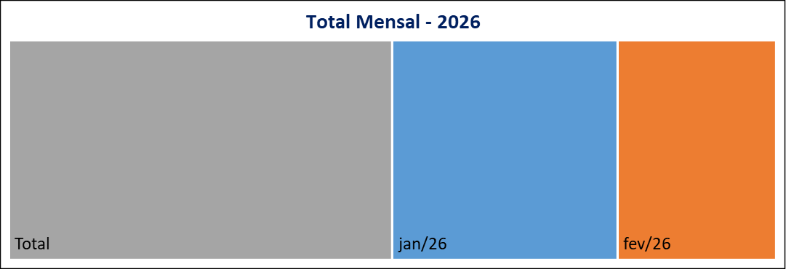
 | 23
Meses | Protocolos | Variação* |  | Meses | Protocolos
Jan-26 | 34 | 161.54 |  | Jan-26 | 34
Feb-26 | 24 | -29.41 |  | Feb-26 | 24
Mar-26 | 0 | -100.00 |  | Mar-26 | 0
Apr-26 | 0 | #DIV/0! |  | Apr-26 | 0
May-26 | 0 | #DIV/0! |  | May-26 | 0
Jun-26 | 0 | #DIV/0! |  | Jun-26 | 0
Jul-26 | 0 | #DIV/0! |  | Jul-26 | 0
Aug-26 | 0 | #DIV/0! |  | Aug-26 | 0
Sep-26 | 0 | #DIV/0! |  | Sep-26 | 0
Oct-26 | 0 | #DIV/0! |  | Oct-26 | 0
Nov-26 | 0 | #DIV/0! |  | Nov-26 | 0
Dec-26 | 0 | #DIV/0! |  | Dec-26 | 0
Total | 58 |  |  | Total | 58
Canal de Entrada - Fevereiro/2026
Status Atual - Fevereiro/2026

 |  |  | CANCELADA | 0
 |  |  | EM ANDAMENTO | 9
 |  |  | FINALIZADA | 15
 |  |  | PORTAL | 24

* Variação percentual em relação ao mês imediatamente anterior.

